Лист1
Длинна витка | 348 | мм
Длинна намотки | 211 | мм
Число витков в 1мм | 4
Скорость света | 299792458 | м/с
Длина намотки | 293.712 | м
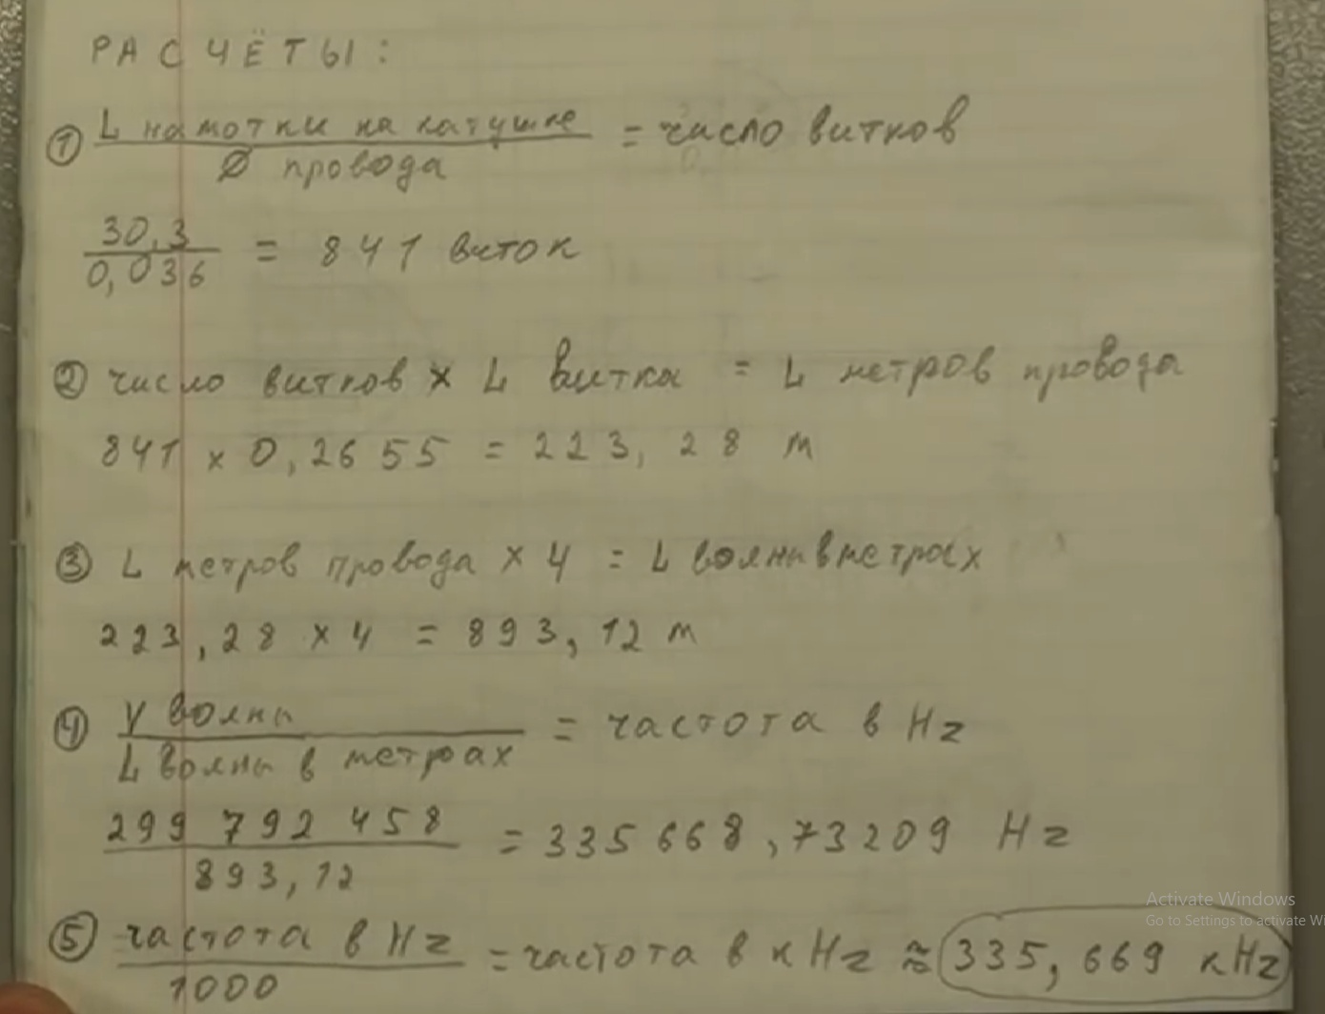
частота волны | 1020702.1095 | Гц
частота полволны | 510351.05477 |  | 754
частота четверти | 255175.52739

Лист2
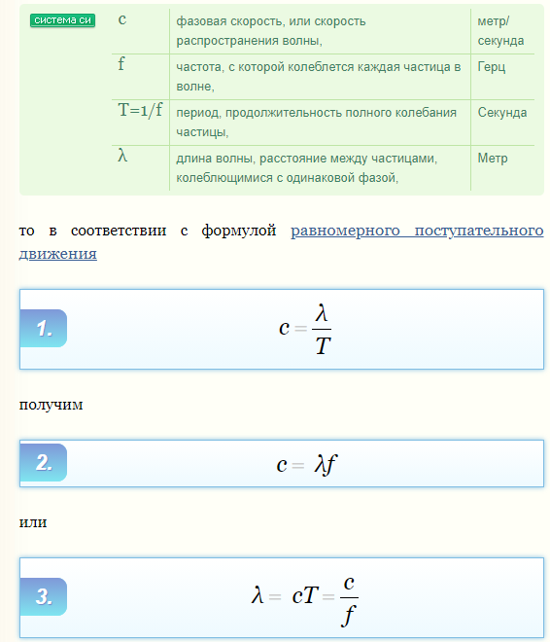
Скорость света | 299792458 | м/с

 |  |  | Сжатие (3/4)
 |  |  | основная | 754000 | Гц
 |  |  | длинна волны | 397.60272944 | м
 |  |  | 1/4 волны | 99.400682361 | м
 |  |  | 3/4 волны | 298.20204708
 |  |  | частота | 1,005,333.33

 |  |  | Растяжение (1+ (1/4))
 |  |  | основная | 754000
 |  |  | длинна волны | 397.60272944
 |  |  | 1/4 волны | 99.400682361
 |  |  | 1+3/4 волны | 497.0034118
 |  |  | частота | 603,200.00

